关系图
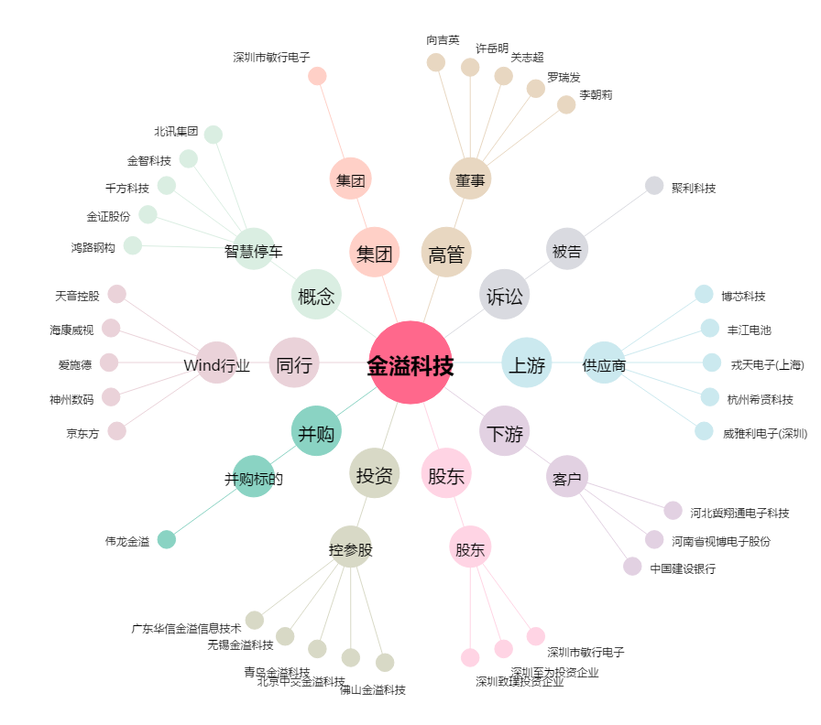
金溢科技[002869.SZ] - 关系概览图

